手順書
操作手順書 |  |  |  |  | 作成日時：2019/08/29-15:57:13

 | １．操作環境

 |  |  | シナリオファイル名 | C:\Users\Administrator\Desktop\動作確認手順\営業状況総括表(大分類別).winsnr

 | ２．操作手順

 |  | ２．１．シナリオ：営業状況総括表(大分類別)
 |  |  | ２．１．１． |  |  | 確認日 | 結果
 |  |  | 画面 | 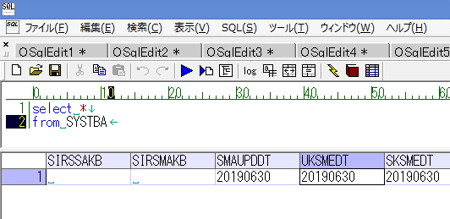 |  | 2019-09-26 | OK | 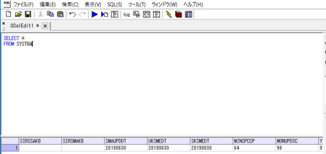
 |  |  | 操作内容 | 「SYSTBA」テーブルの「UKSMEDT」項目が「20190630」であることを確認。「データ」シートを参照。

 |  |  | ２．１．２．[ammdb54 - リモート デスクトップ接続]ウィンドウ - [Input Capture Window]ウィンドウ |  |  | 確認日 | 結果
 |  |  | 画面 | 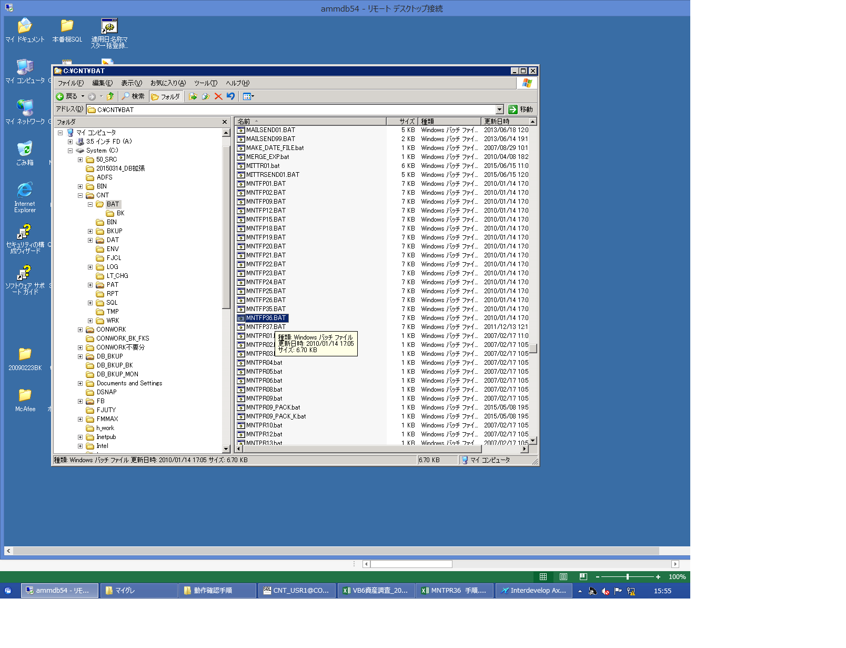 |  | 2019-09-26 | OK | 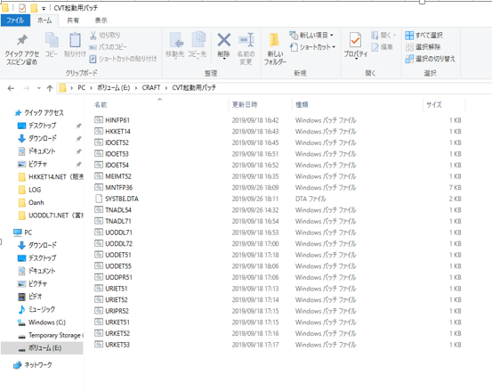
 |  |  | 操作内容 | MNTFP36.BATを起動

 |  |  | ２．１．３．[ammdb54 - リモート デスクトップ接続]ウィンドウ - [Input Capture Window]ウィンドウ |  |  | 確認日 | 結果
 |  |  | 画面 | 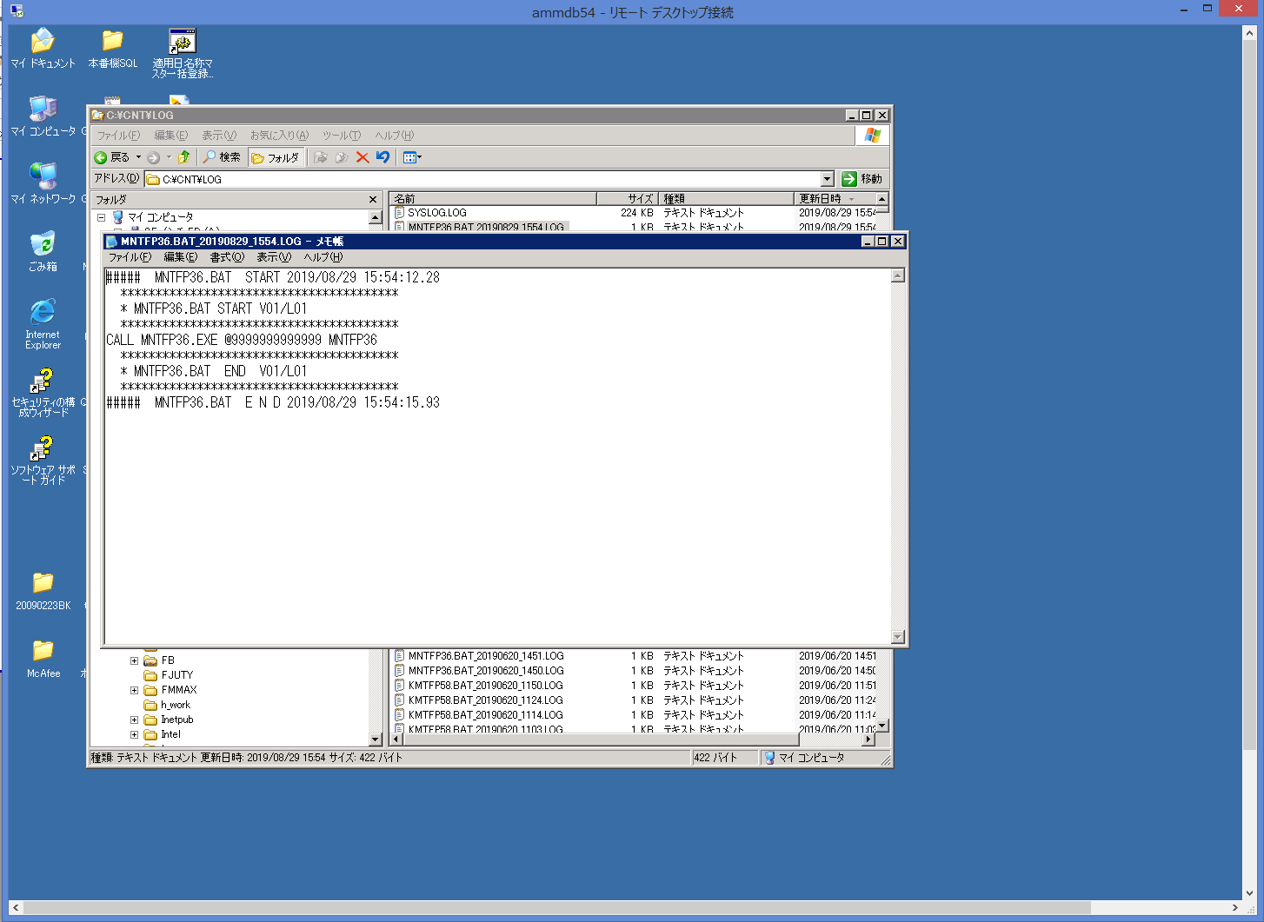 |  | 2019-09-26 | OK | 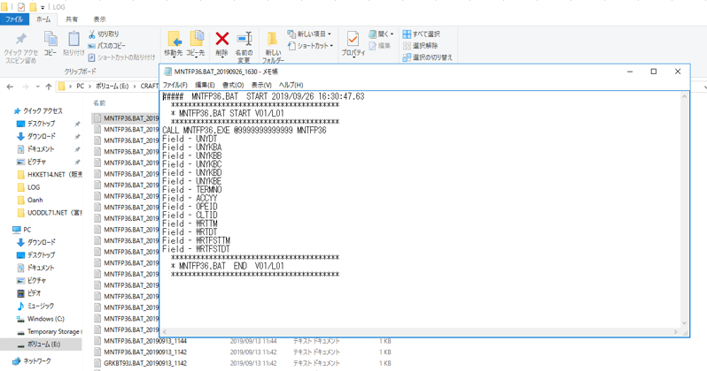
 |  |  | 操作内容 | MNTFP36.BATのログを確認。

 |  |  | ２．１．４．[ammdb54 - リモート デスクトップ接続]ウィンドウ - [Input Capture Window]ウィンドウ |  |  | 確認日 | 結果
 |  |  | 画面 | 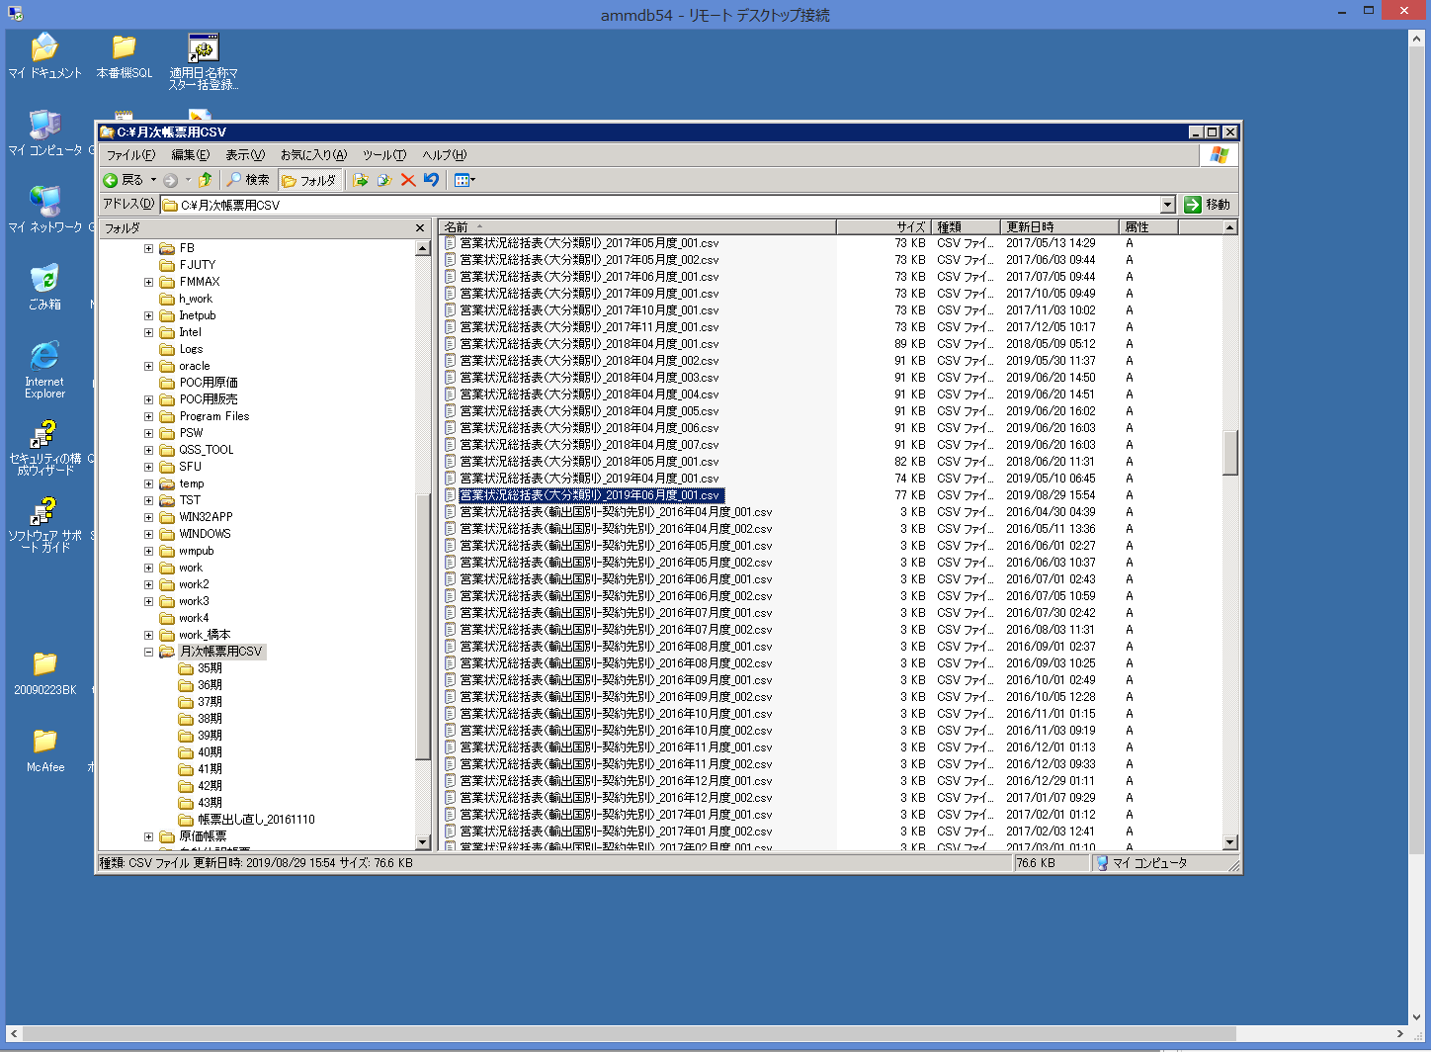 |  | 2019-09-26 | OK | 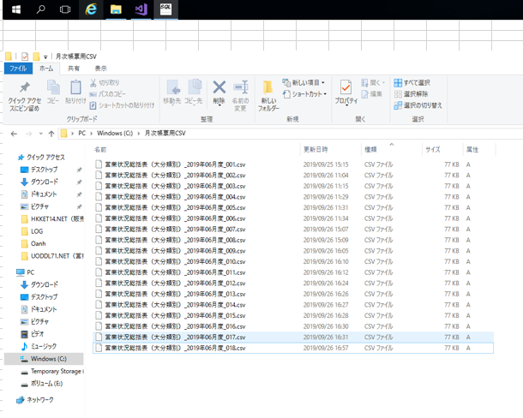
 |  |  | 操作内容 | 営業状況総括表（大分類別）_2019年06月度_001.csvを確認。

